Hoja1
Hora | Lunes | Martes | Miércoles | Jueves | Viernes | Sábado | Domingo
12 m.n | Dormir | Dormir | Dormir | Dormir | Dormir | Dormir | Dormir
1 a.m. | Dormir | Dormir | Dormir | Dormir | Dormir | Dormir | Dormir | 52.00 | Dormir |  |  | 45.00 | 6.00 | 1.00 | 0.00 | 0.00
2 a.m. | Dormir | Dormir | Dormir | Dormir | Dormir | Dormir | Dormir | 0.31 |  |  | 52.00 | 45 dormir-dormir | 6 dormir-comer | 1 dormir-estudiar | 0 domir-jugar | 0 dormir-clases
3 a.m. | Dormir | Dormir | Dormir | Dormir | Dormir | Dormir | Dormir |  |  |  |  | 0.87 | 0.12 | 0.02 | 0.00 | 0.00 | 1.00
4 a.m. | Dormir | Dormir | Dormir | Dormir | Dormir | Dormir | Dormir | 20.00 | Comer |  |  | 2.00 | 18.00 | 0.00 | 0.00 | 0.00
5 a.m. | Dormir | Dormir | Dormir | Dormir | Dormir | Dormir | Dormir | 0.12 |  |  | 20.00 | 2 comer-clases | 18 comer-estudiar | 0 comer-dormir | 0 comer-comer | 0 comer-jugar
6 a.m. | Dormir | Comer | Dormir | Dormir | Comer | Dormir | Dormir |  |  |  |  | 0.10 | 0.90 | 0.00 | 0.00 | 0.00 | 1.00
7 a.m. | Dormir | Clases | Dormir | Dormir | Clases | Dormir | Dormir | 69.00 | Estudiar |  |  | 10.00 | 5.00 | 5.00 | 49.00 | 2.00
8 a.m. | Comer | Clases | Estudiar | Comer | Clases | Comer | Comer | 0.41 |  |  | 71.00 | 10 estudiar-comer | 5 estudiar-clases | 5 estudiar-dormir | 49 estudiar-estudiar | 2 estudiar-jugar
9 a.m. | Estudiar | Clases | Estudiar | Estudiar | Clases | Estudiar | Estudiar |  |  |  |  | 0.14 | 0.07 | 0.07 | 0.69 | 0.03 | 1.00
10 a.m. | Clases | Estudiar | Estudiar | Clases | Estudiar | Estudiar | Estudiar | 23.00 | Clases |  |  | 4.00 | 3.00 | 16.00 | 0.00 | 0.00
11 a.m. | Clases | Estudiar | Estudiar | Clases | Estudiar | Estudiar | Estudiar | 0.14 |  |  | 23.00 | 4 clases-comer | 3 clases-estudiar | 16 clases-clases | 0 clases-dormir | 0 clases-jugar
12 a.m. | Comer | Comer | Comer | Comer | Comer | Comer | Comer |  |  |  |  | 0.17 | 0.13 | 0.70 | 0.00 | 0.00 | 1.00
1 p.m. | Estudiar | Estudiar | Estudiar | Estudiar | Estudiar | Estudiar | Estudiar | 4.00 | Jugar |  |  | 2.00 | 2.00 | 0.00 | 0.00 | 0.00
2 p.m. | Estudiar | Estudiar | Estudiar | Estudiar | Estudiar | Estudiar | Estudiar | 0.02 |  |  | 4.00 | 2 jugar-dormir | 2 jugar-jugar | 0 jugar-comer | 0 jugar-clases | 0 jugar-estudiar
3 p.m. | Clases | Clases | Estudiar | Estudiar | Estudiar | Estudiar | Estudiar |  |  |  |  | 0.50 | 0.50 | 0.00 | 0.00 | 0.00 | 1.00
4 p.m. | Clases | Clases | Estudiar | Clases | Estudiar | Estudiar | Estudiar | 168.00 | Total
5 p.m. | Clases | Clases | Estudiar | Clases | Estudiar | Estudiar | Estudiar
6 p.m. | Clases | Clases | Estudiar | Clases | Estudiar | Estudiar | Estudiar
7 p.m. | Clases | Clases | Estudiar | Estudiar | Estudiar | Estudiar | Estudiar
8 p.m. | Comer | Comer | Comer | Comer | Comer | Comer | Comer |  |  |  | Dormir | Comer | Estudiar | Clases | Jugar | Total Probabilidad
9 p.m. | Estudiar | Estudiar | Estudiar | Estudiar | Estudiar | Estudiar | Estudiar |  | 1 | Dormir | 0.87 | 0.12 | 0.02 | 0.00 | 0.00 | 1.00
10 p.m. | Estudiar | Estudiar | Estudiar | Estudiar | Estudiar | Jugar | Jugar |  | 2 | Comer | 0.00 | 0.00 | 0.90 | 0.10 | 0.00 | 1.00
11 p.m. | Estudiar | Estudiar | Estudiar | Estudiar | Estudiar | Jugar | Jugar |  | 3 | Estudiar | 0.07 | 0.14 | 0.69 | 0.07 | 0.03 | 1.00
 |  |  |  |  |  |  |  |  | 4 | Clases | 0.00 | 0.17 | 0.13 | 0.70 | 0.00 | 1.00
 |  |  |  |  |  |  |  |  | 5 | Jugar | 0.50 | 0.00 | 0.00 | 0.00 | 0.50 | 1.00

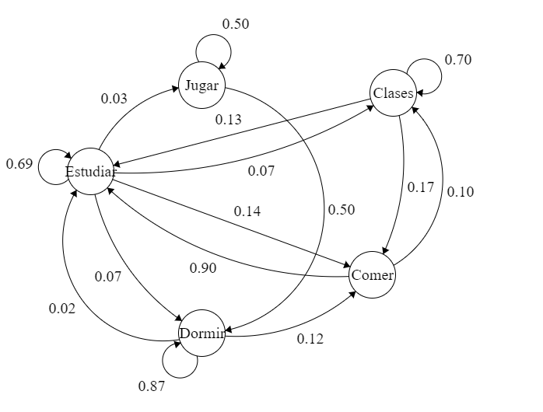
 | 1 | 2 | 3 | 4 | 5 | 6 | 7
12 m.n | 1 | 1 | 1 | 1 | 1 | 1 | 1
1 a.m. | 1 | 1 | 1 | 1 | 1 | 1 | 1
2 a.m. | 1 | 1 | 1 | 1 | 1 | 1 | 1
3 a.m. | 1 | 1 | 1 | 1 | 1 | 1 | 1
4 a.m. | 1 | 1 | 1 | 1 | 1 | 1 | 1
5 a.m. | 1 | 1 | 1 | 1 | 1 | 1 | 1
6 a.m. | 1 | 2 | 1 | 1 | 2 | 1 | 1
7 a.m. | 1 | 4 | 1 | 1 | 4 | 1 | 1
8 a.m. | 2 | 4 | 3 | 2 | 4 | 2 | 2
9 a.m. | 3 | 4 | 3 | 3 | 4 | 3 | 3
10 a.m. | 4 | 3 | 3 | 4 | 3 | 3 | 3
11 a.m. | 4 | 3 | 3 | 4 | 3 | 3 | 3
12 a.m. | 2 | 2 | 2 | 2 | 2 | 2 | 2
1 p.m. | 3 | 3 | 3 | 3 | 3 | 3 | 3
2 p.m. | 3 | 3 | 3 | 3 | 3 | 3 | 3
3 p.m. | 4 | 4 | 3 | 3 | 3 | 3 | 3
4 p.m. | 4 | 4 | 3 | 4 | 3 | 3 | 3
5 p.m. | 4 | 4 | 3 | 4 | 3 | 3 | 3
6 p.m. | 4 | 4 | 3 | 4 | 3 | 3 | 3
7 p.m. | 4 | 4 | 3 | 3 | 3 | 3 | 3
8 p.m. | 2 | 2 | 2 | 2 | 2 | 2 | 2
9 p.m. | 3 | 3 | 3 | 3 | 3 | 3 | 3
10 p.m. | 3 | 3 | 3 | 3 | 3 | 5 | 5
11 p.m. | 3 | 3 | 3 | 3 | 3 | 5 | 5

 | Domir | Comer | Estudiar | Clases | Jugar
 | 52 | 20 | 69 | 23 | 4

